射出速度と時間差の関係
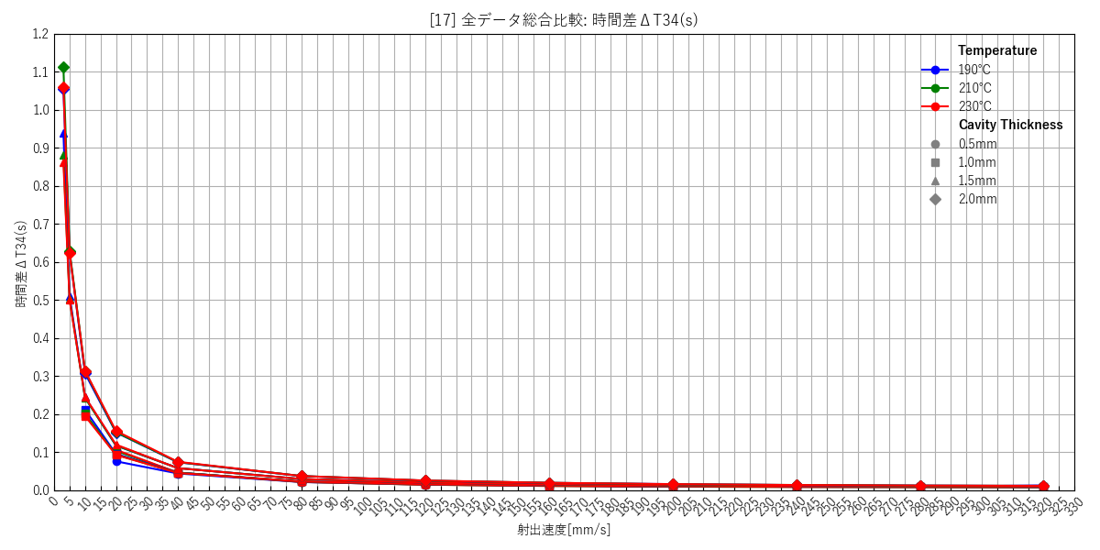
--- キャビティ厚み: 0.5mm ---
 | [1] 190℃ 個別(エラーバー有) | [2] 210℃ 個別(エラーバー有) | [3] 230℃ 個別(エラーバー有) | [4] 総合比較(エラーバー無)
 | 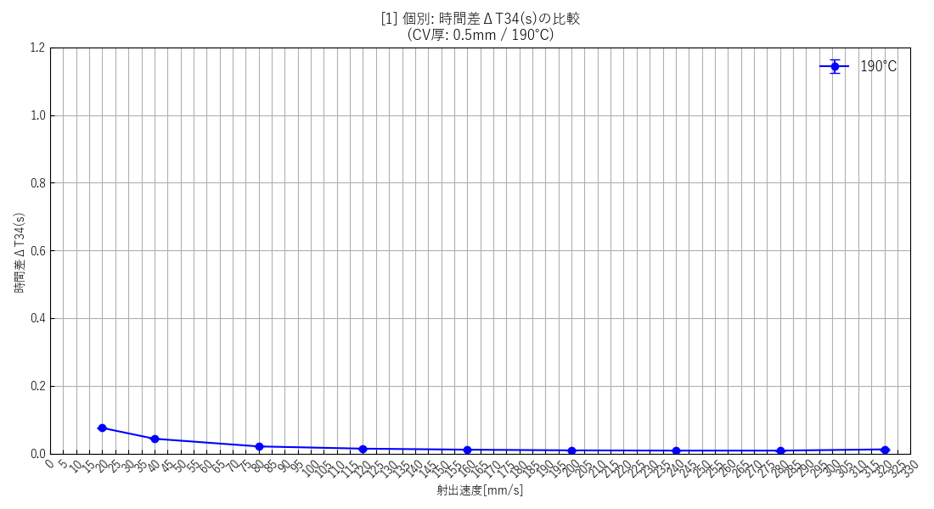 | 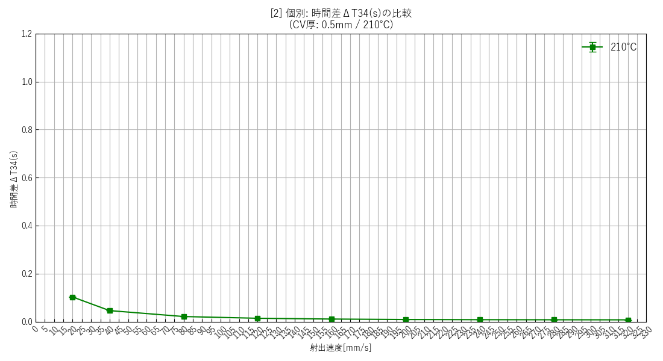 | 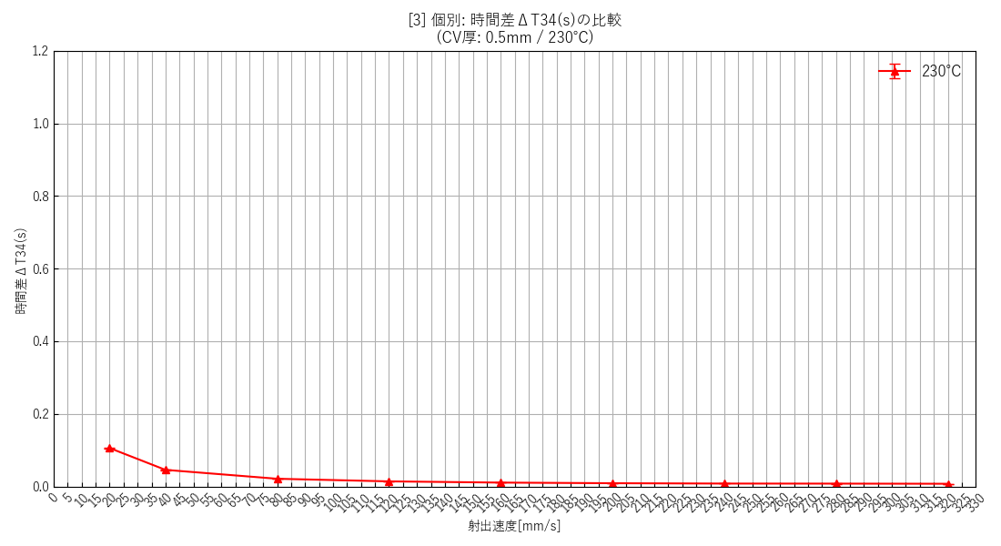 | 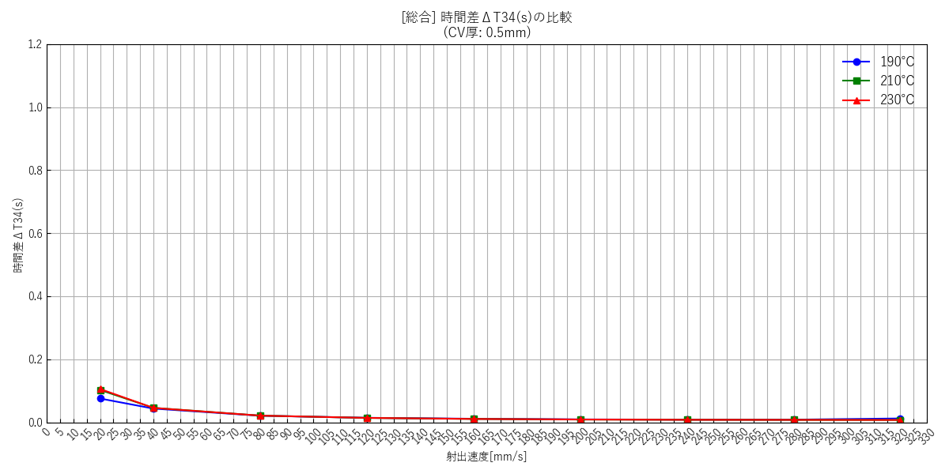

--- キャビティ厚み: 1.0mm ---
 | [5] 190℃ 個別(エラーバー有) | [6] 210℃ 個別(エラーバー有) | [7] 230℃ 個別(エラーバー有) | [8] 総合比較(エラーバー無)
 | 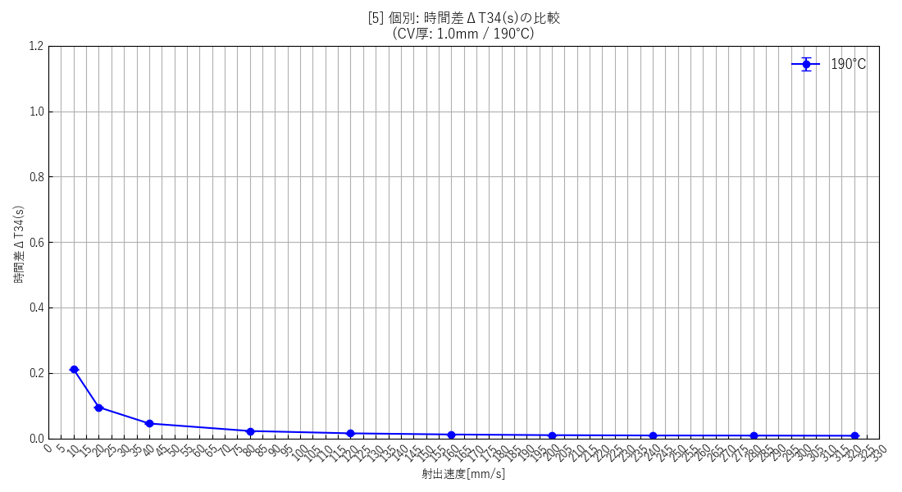 | 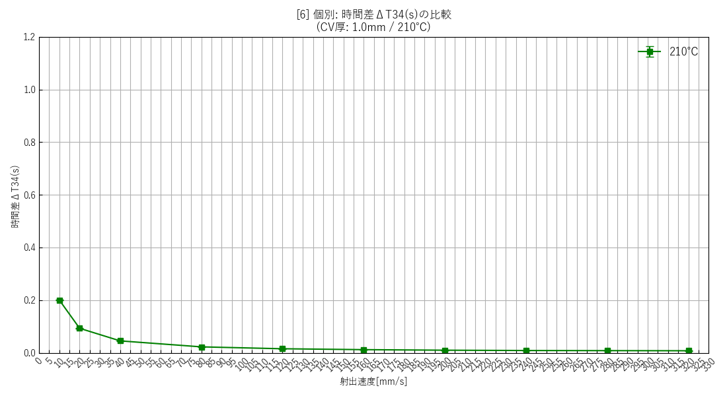 | 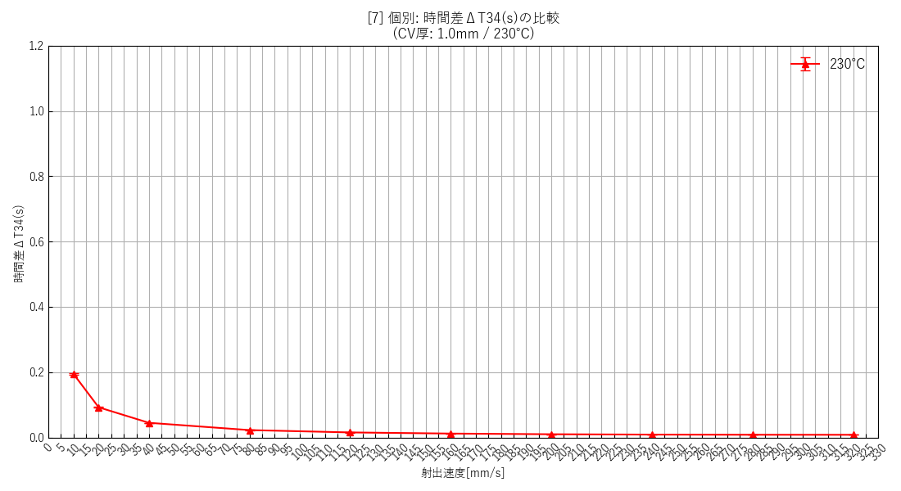 | 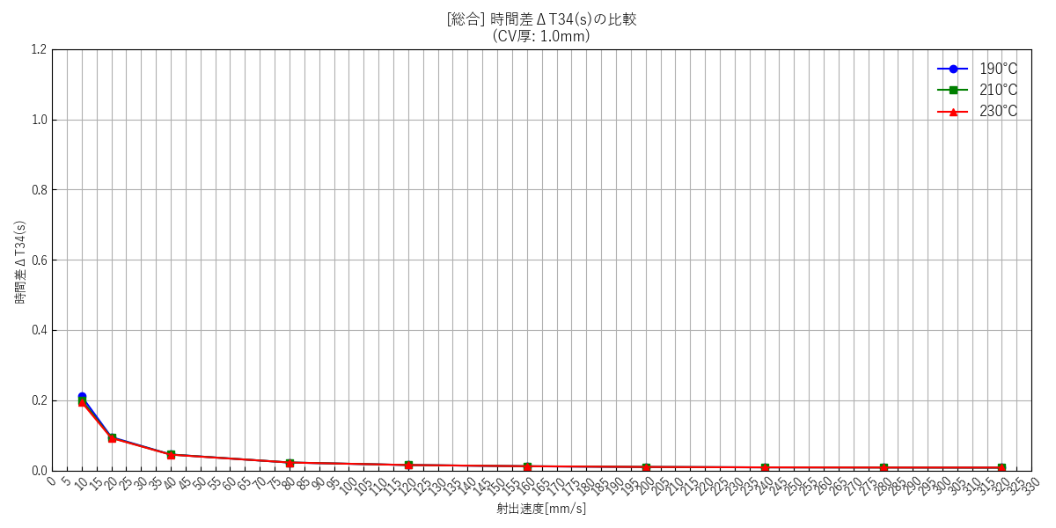

--- キャビティ厚み: 1.5mm ---
 | [9] 190℃ 個別(エラーバー有) | [10] 210℃ 個別(エラーバー有) | [11] 230℃ 個別(エラーバー有) | [12] 総合比較(エラーバー無)
 | 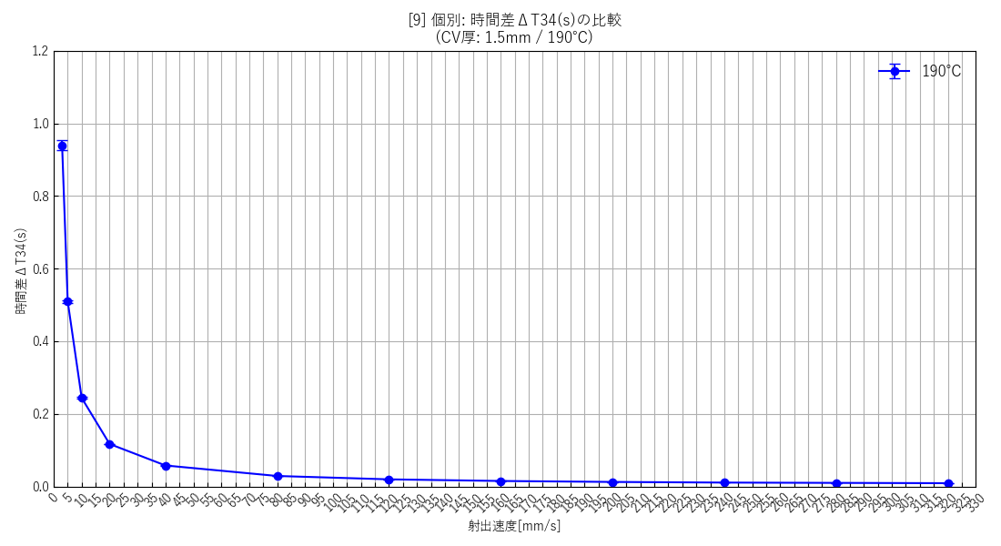 | 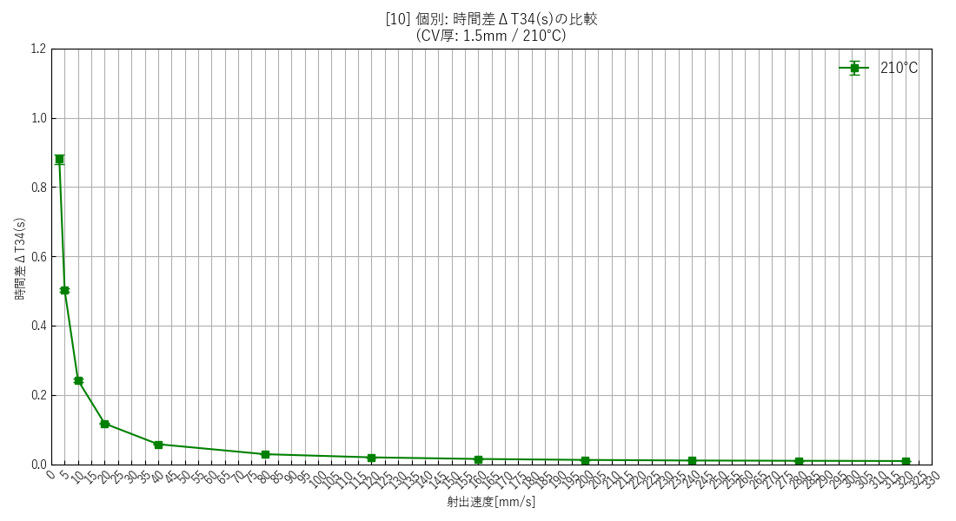 | 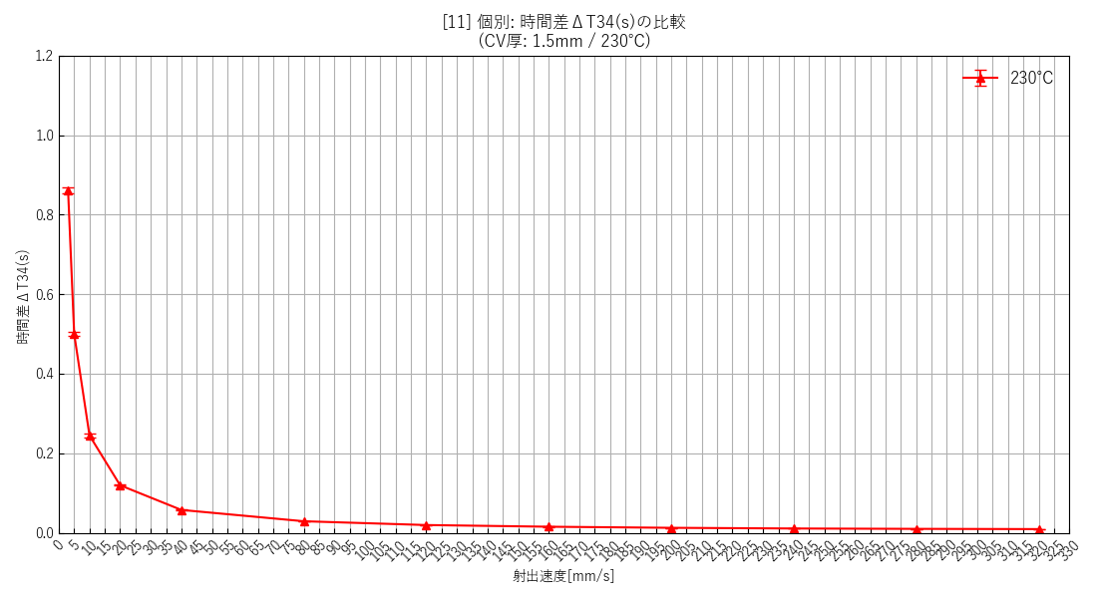 | 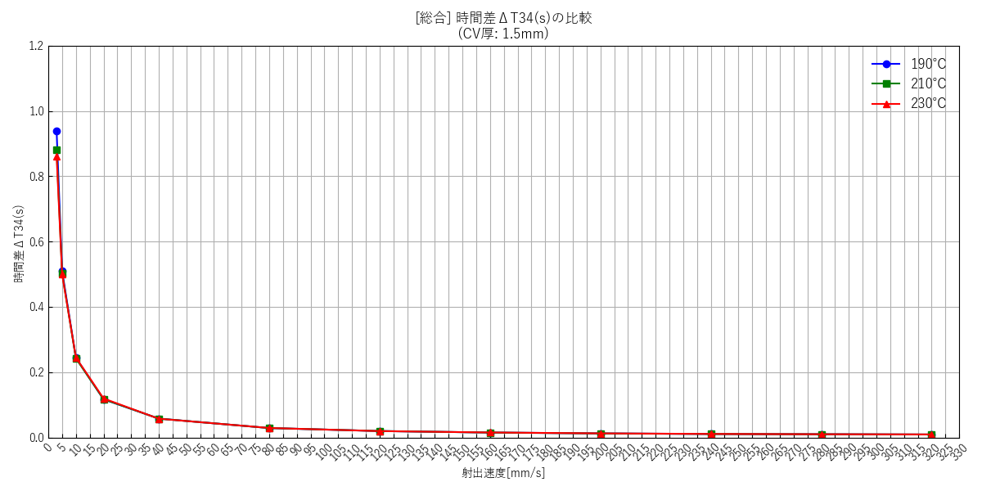

--- キャビティ厚み: 2.0mm ---
 | [13] 190℃ 個別(エラーバー有) | [14] 210℃ 個別(エラーバー有) | [15] 230℃ 個別(エラーバー有) | [16] 総合比較(エラーバー無)
 | 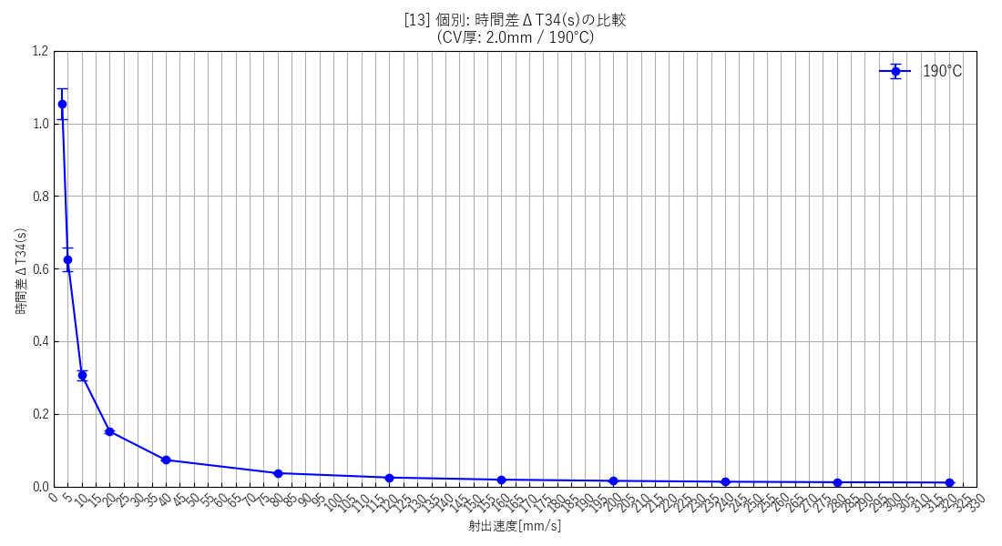 | 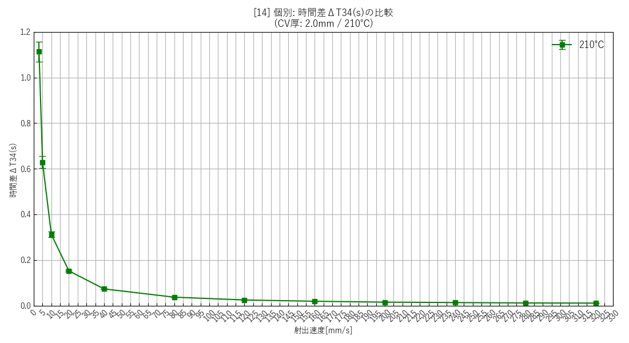 | 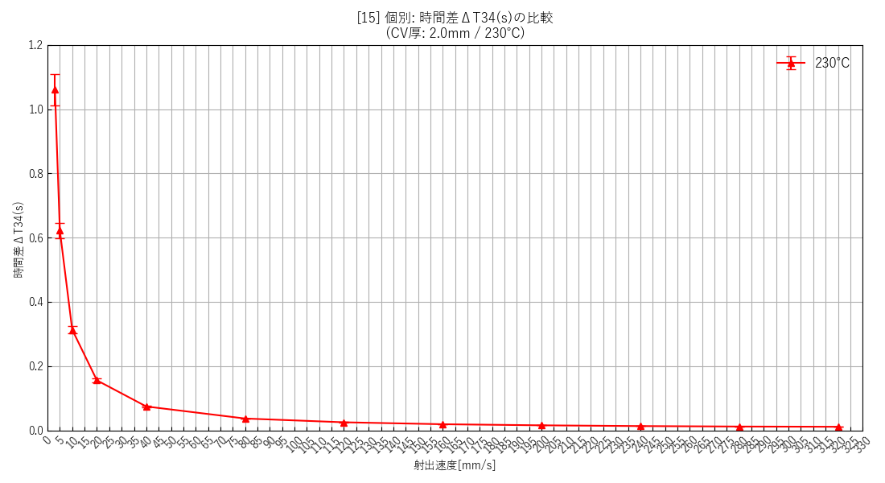 | 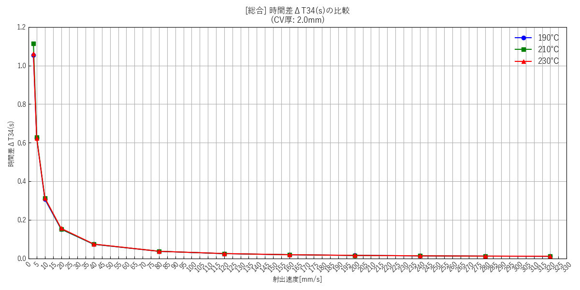

--- 全データ総集編グラフ ---
 | [17] 全データ総合比較(エラーバー無)

射出速度と流速の関係
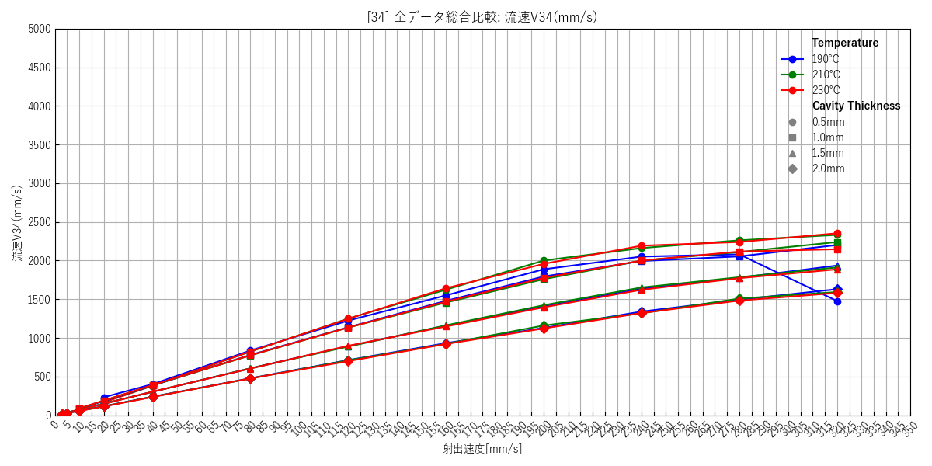
--- キャビティ厚み: 0.5mm ---
 | [18] 190℃ 個別(エラーバー有) | [19] 210℃ 個別(エラーバー有) | [20] 230℃ 個別(エラーバー有) | [21] 総合比較(エラーバー無)
 | 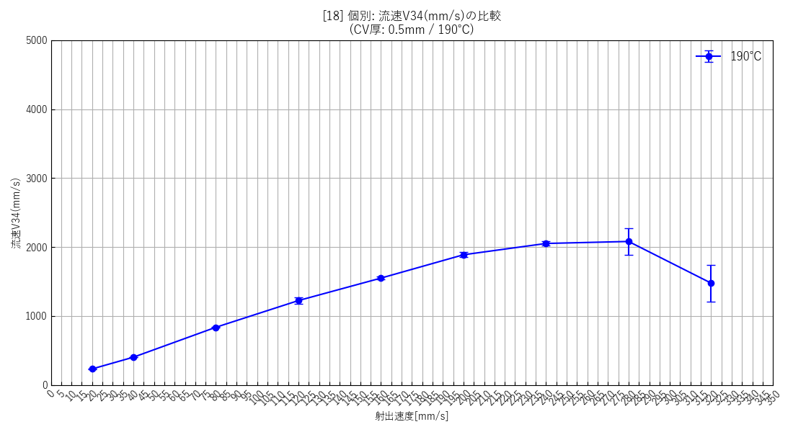 | 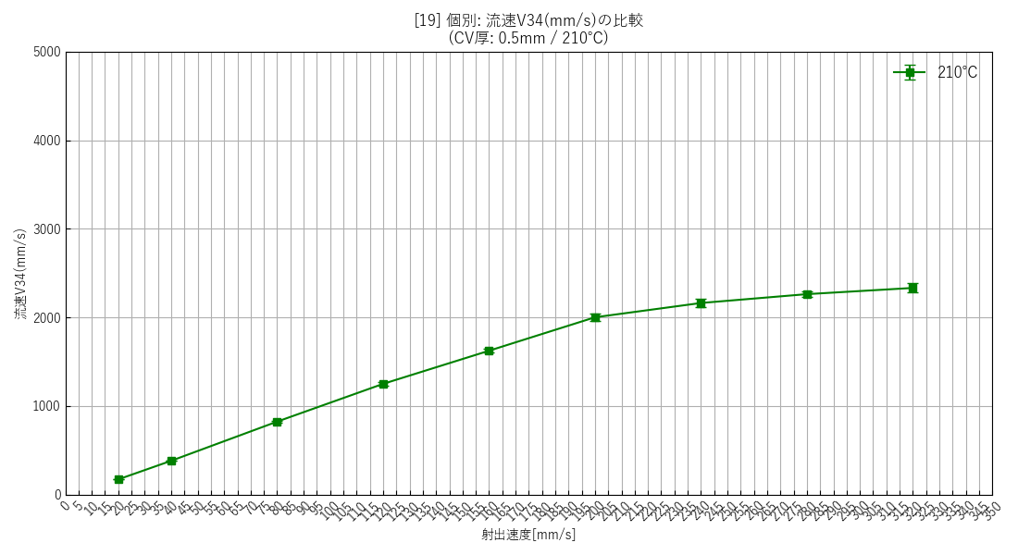 | 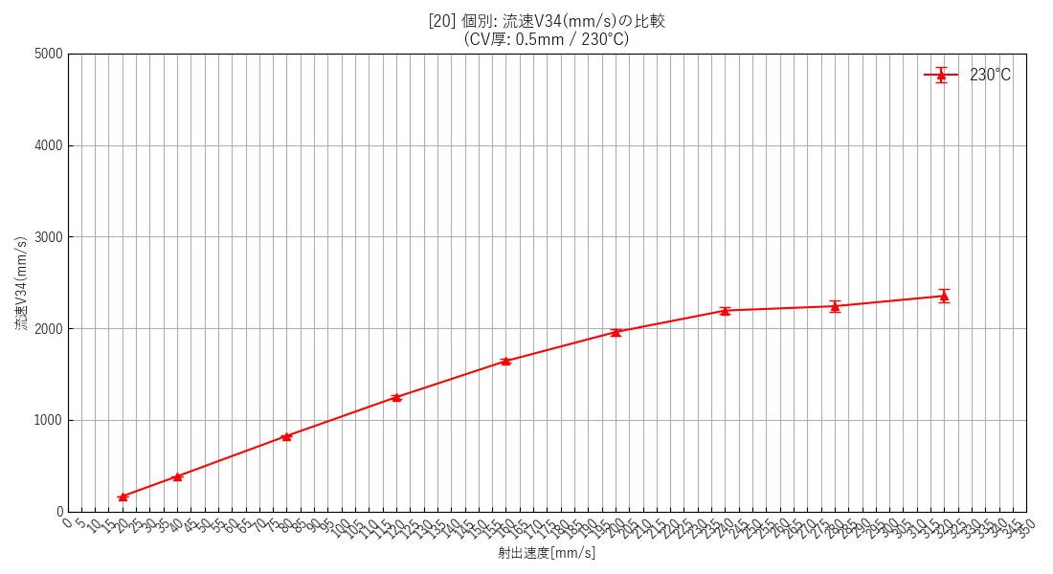 | 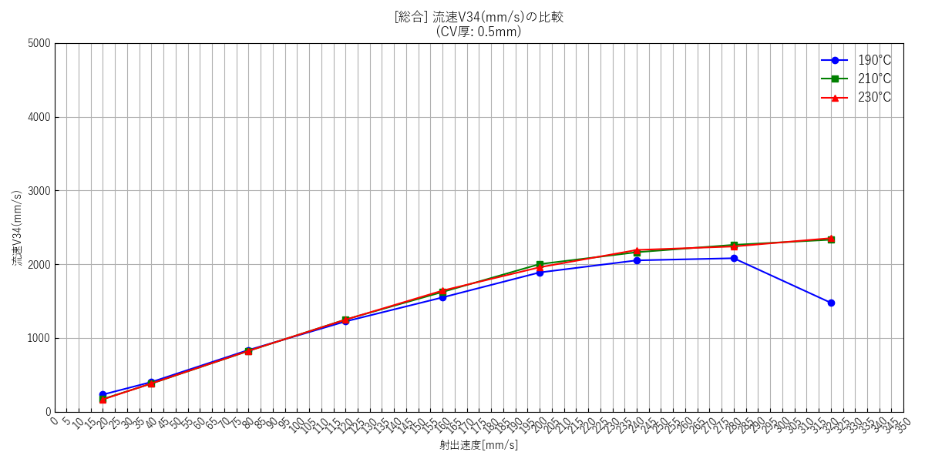

--- キャビティ厚み: 1.0mm ---
 | [22] 190℃ 個別(エラーバー有) | [23] 210℃ 個別(エラーバー有) | [24] 230℃ 個別(エラーバー有) | [25] 総合比較(エラーバー無)
 | 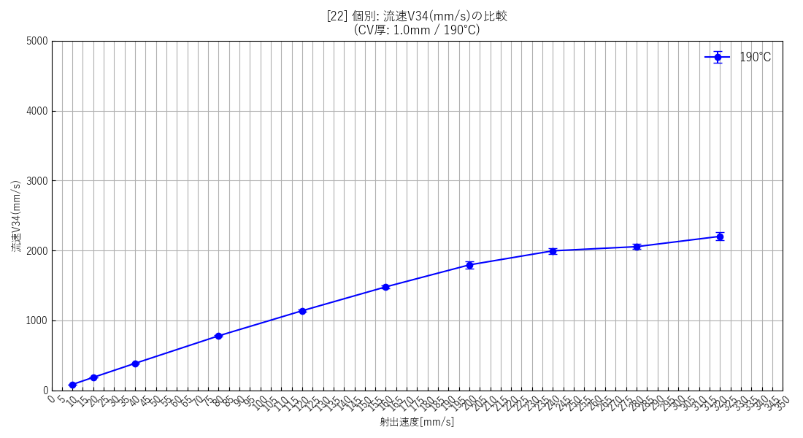 | 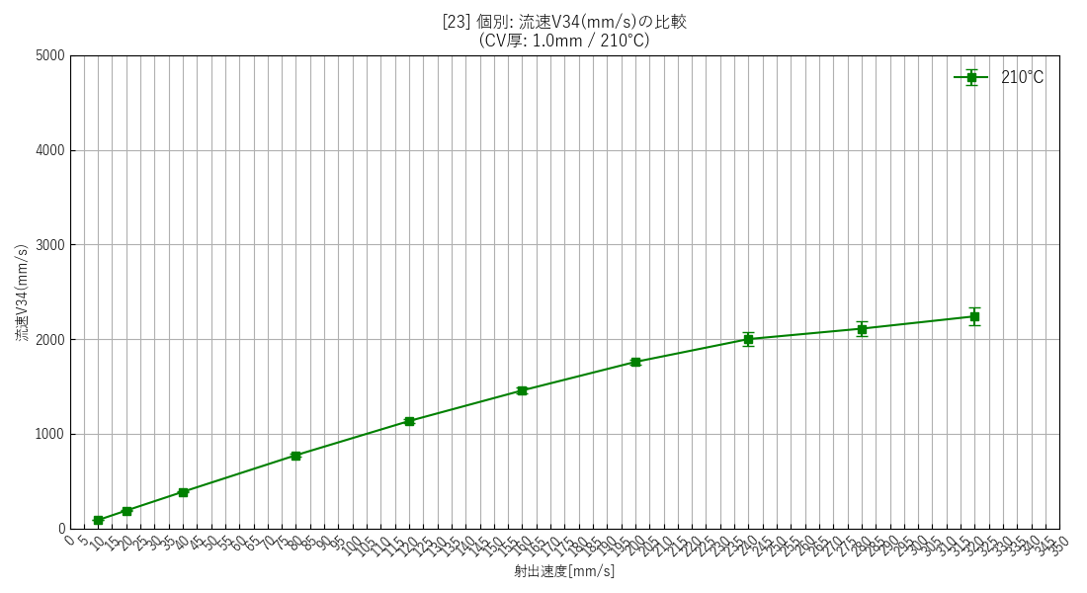 | 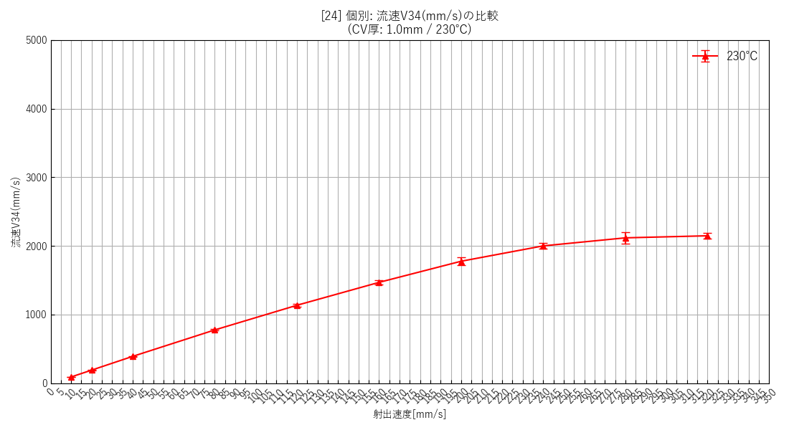 | 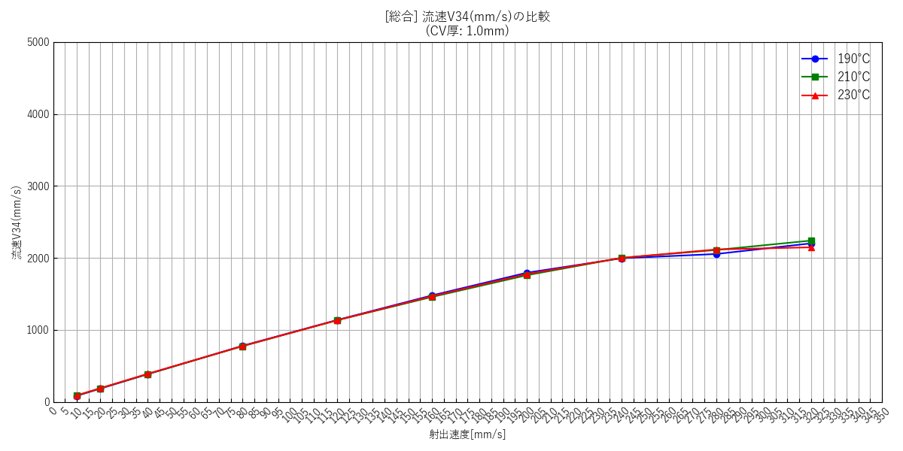

--- キャビティ厚み: 1.5mm ---
 | [26] 190℃ 個別(エラーバー有) | [27] 210℃ 個別(エラーバー有) | [28] 230℃ 個別(エラーバー有) | [29] 総合比較(エラーバー無)
 | 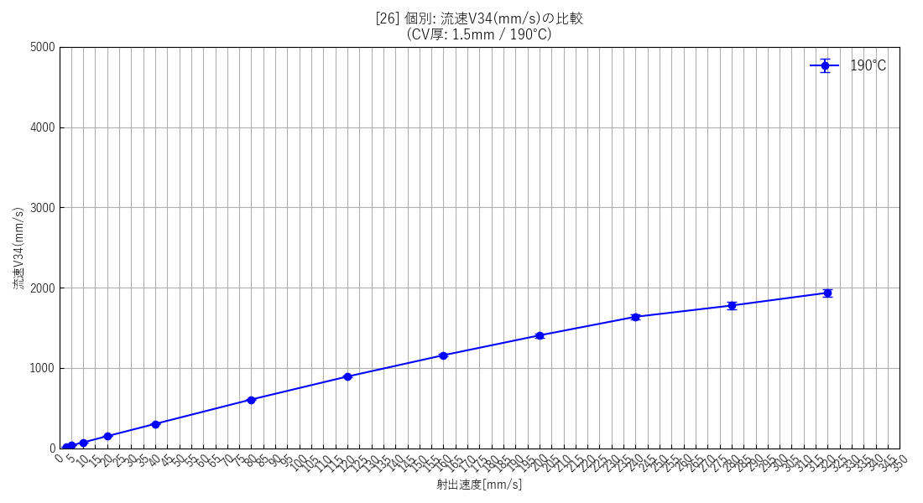 | 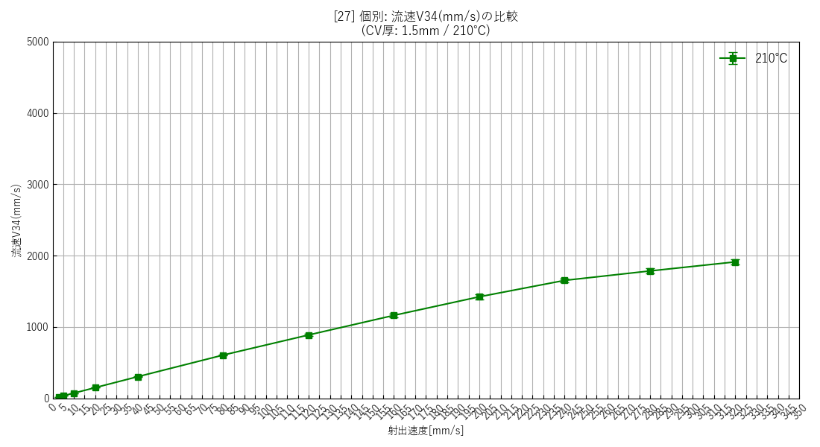 | 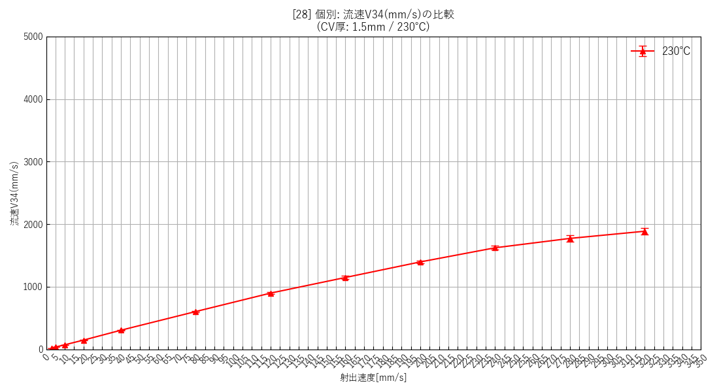 | 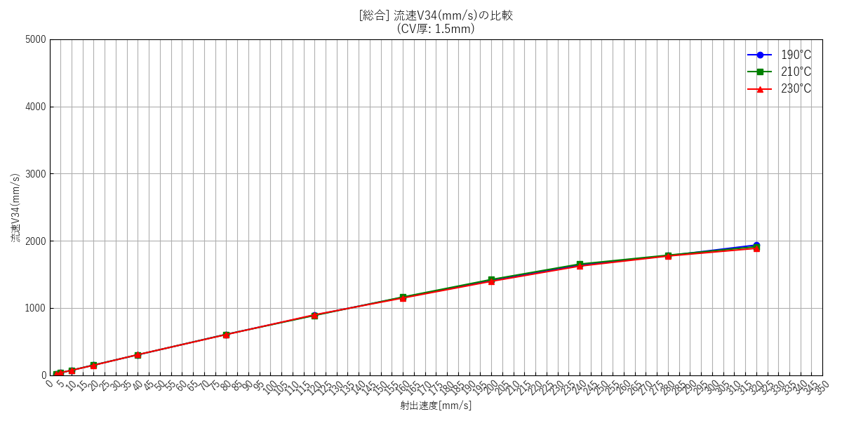

--- キャビティ厚み: 2.0mm ---
 | [30] 190℃ 個別(エラーバー有) | [31] 210℃ 個別(エラーバー有) | [32] 230℃ 個別(エラーバー有) | [33] 総合比較(エラーバー無)
 | 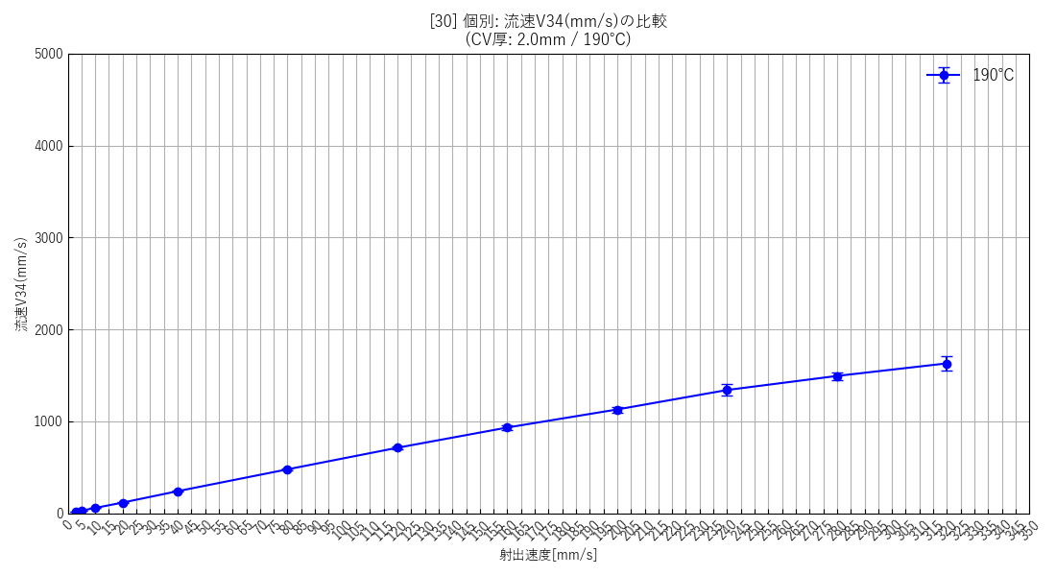 | 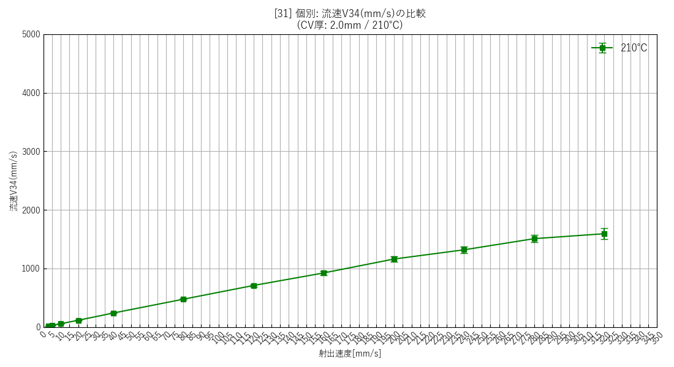 | 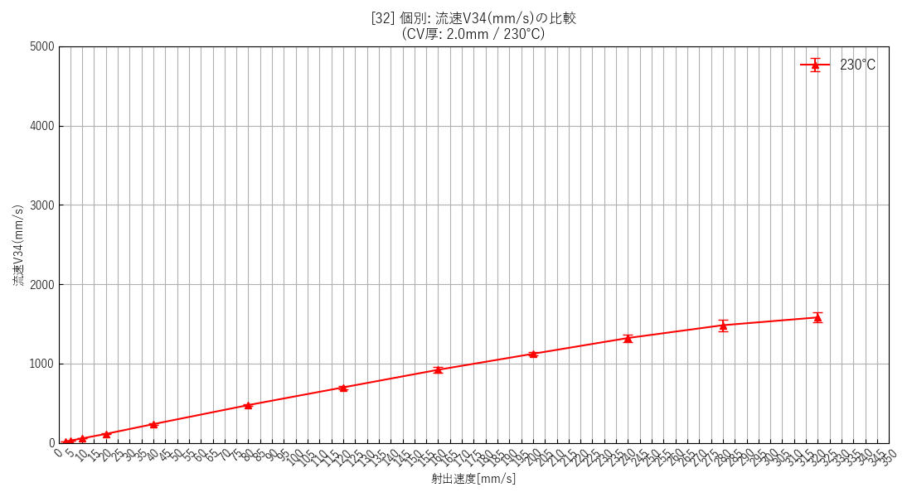 | 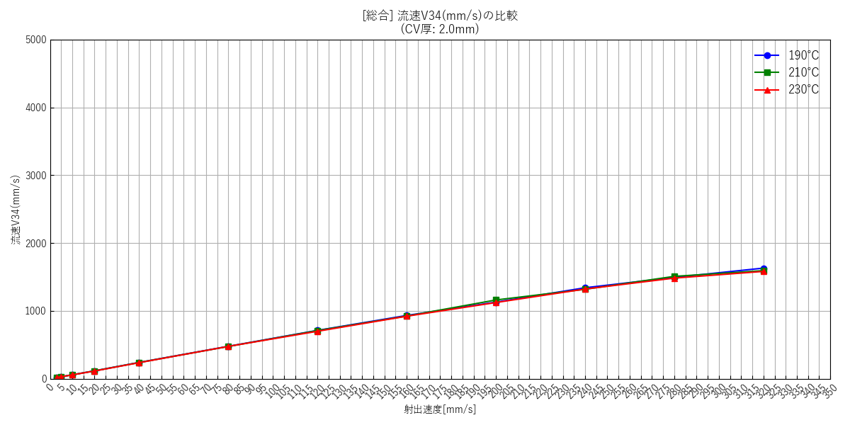

--- 全データ総集編グラフ ---
 | [34] 全データ総合比較(エラーバー無)

射出速度と流量の関係
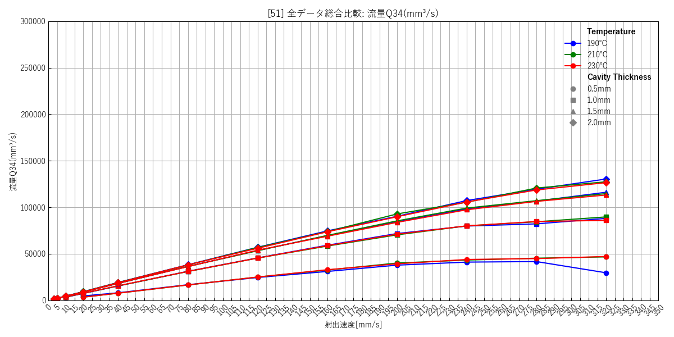
--- キャビティ厚み: 0.5mm ---
 | [35] 190℃ 個別(エラーバー有) | [36] 210℃ 個別(エラーバー有) | [37] 230℃ 個別(エラーバー有) | [38] 総合比較(エラーバー無)
 | 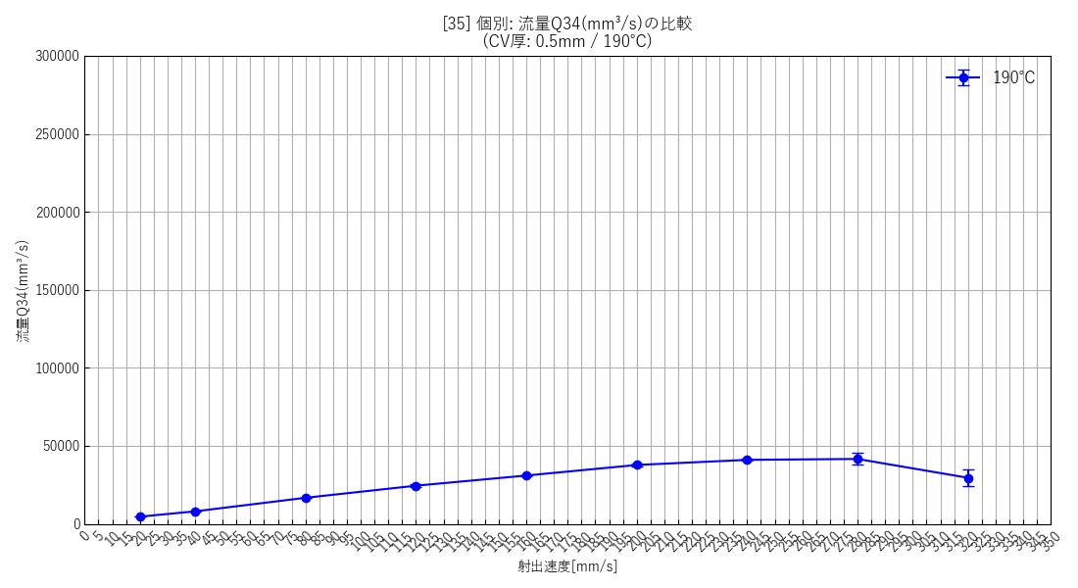 | 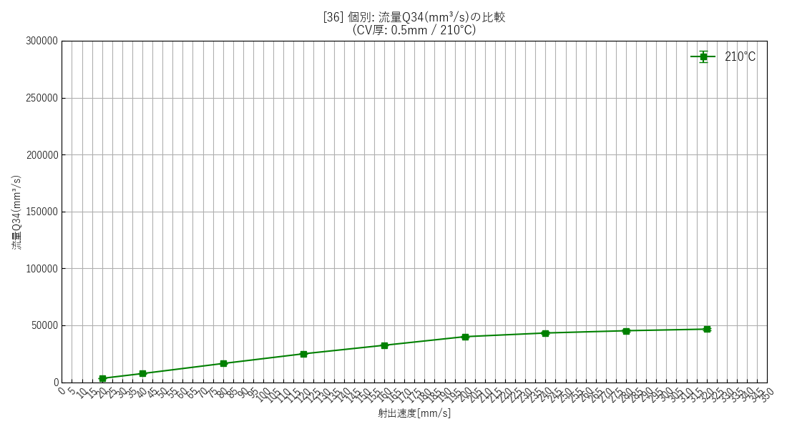 | 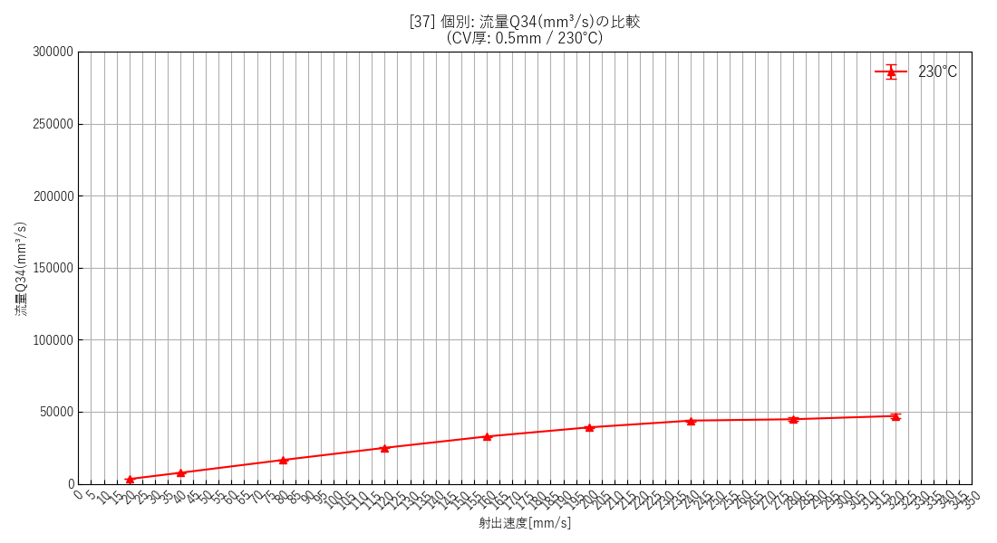 | 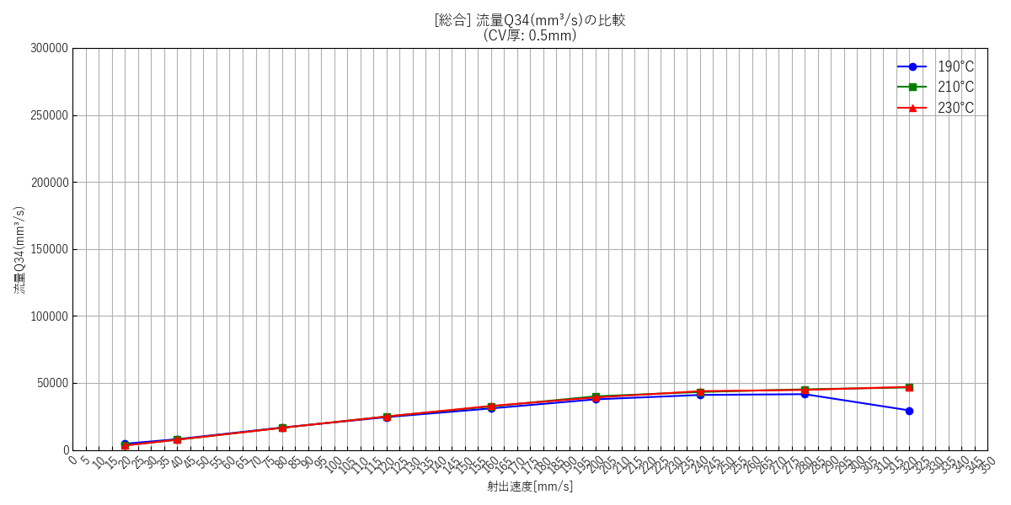

--- キャビティ厚み: 1.0mm ---
 | [39] 190℃ 個別(エラーバー有) | [40] 210℃ 個別(エラーバー有) | [41] 230℃ 個別(エラーバー有) | [42] 総合比較(エラーバー無)
 | 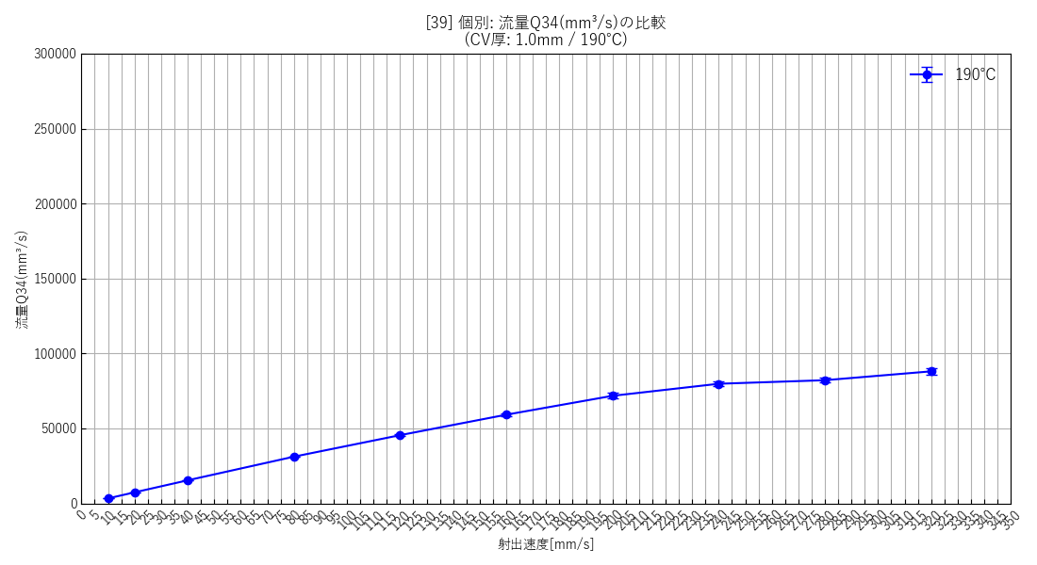 | 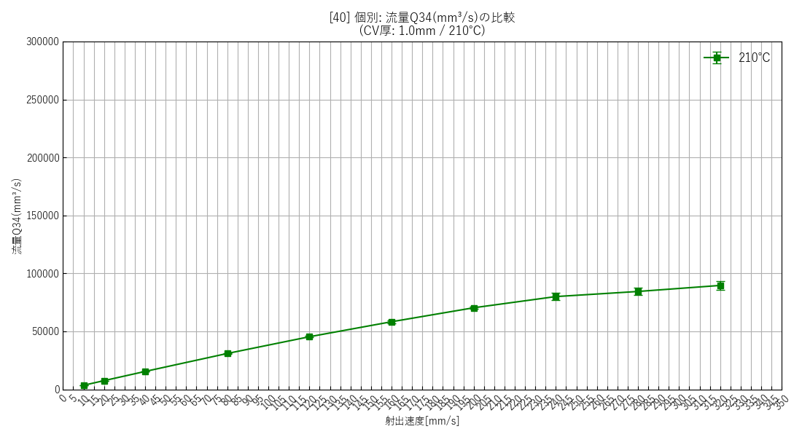 | 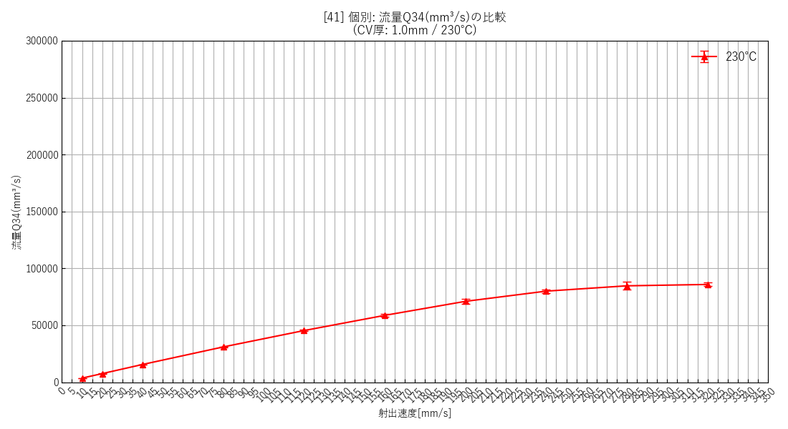 | 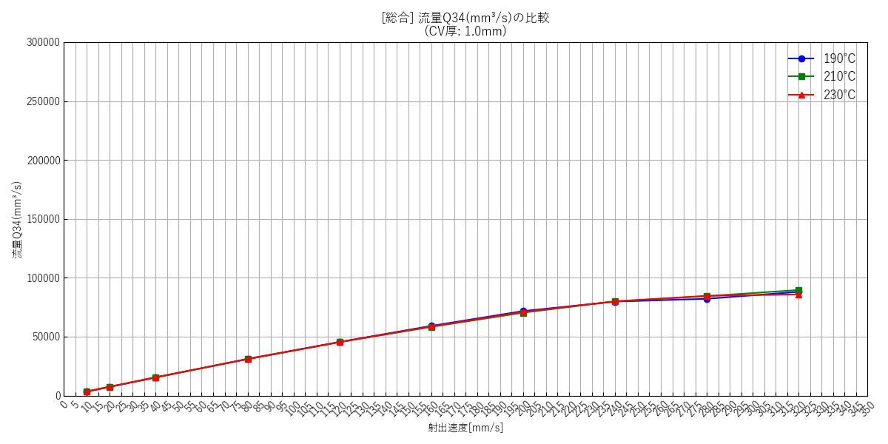

--- キャビティ厚み: 1.5mm ---
 | [43] 190℃ 個別(エラーバー有) | [44] 210℃ 個別(エラーバー有) | [45] 230℃ 個別(エラーバー有) | [46] 総合比較(エラーバー無)
 | 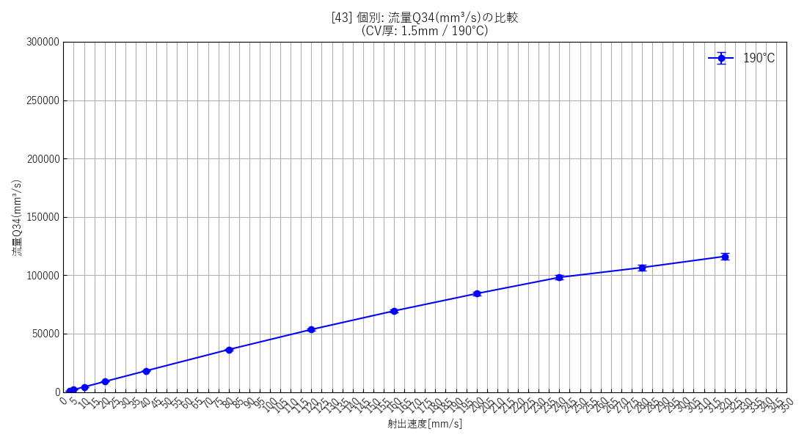 | 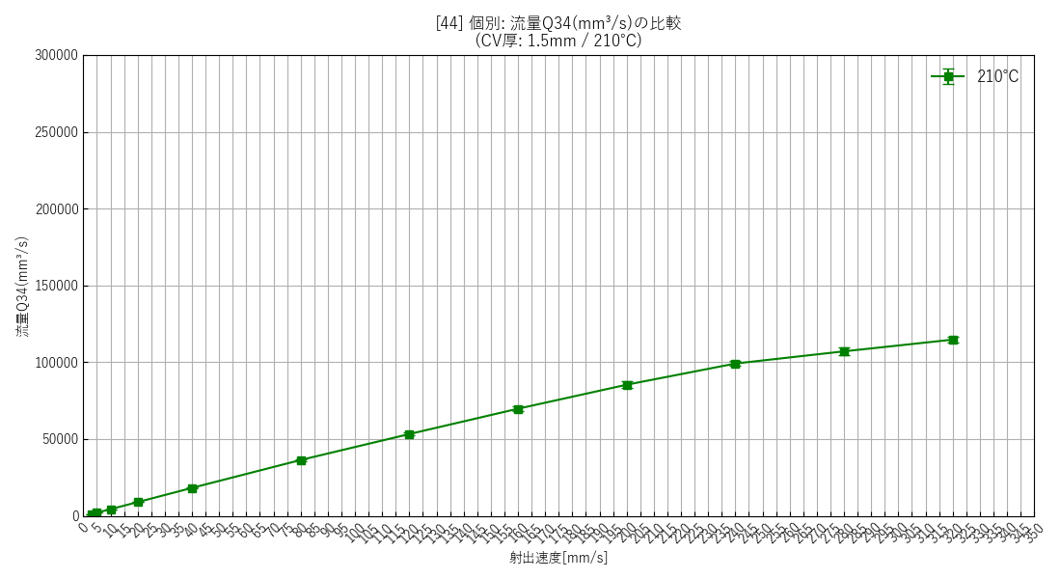 |  | 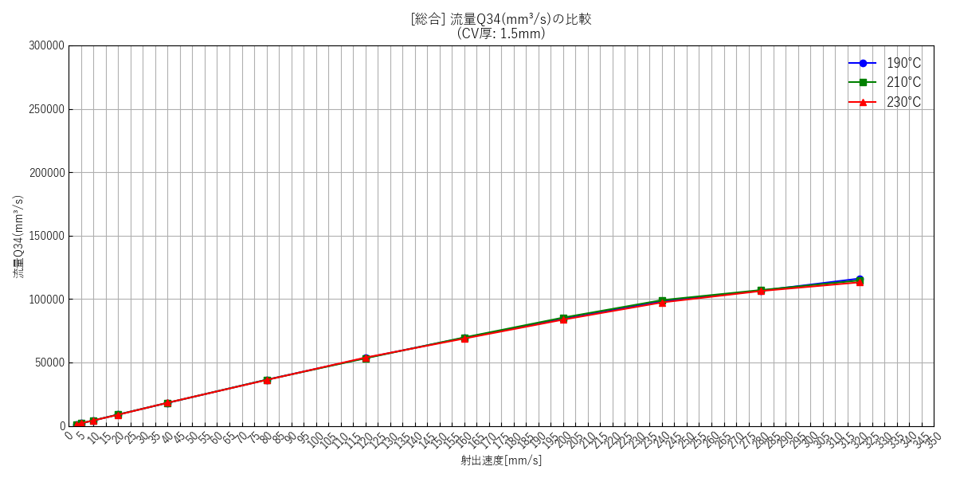

--- キャビティ厚み: 2.0mm ---
 | [47] 190℃ 個別(エラーバー有) | [48] 210℃ 個別(エラーバー有) | [49] 230℃ 個別(エラーバー有) | [50] 総合比較(エラーバー無)
 | 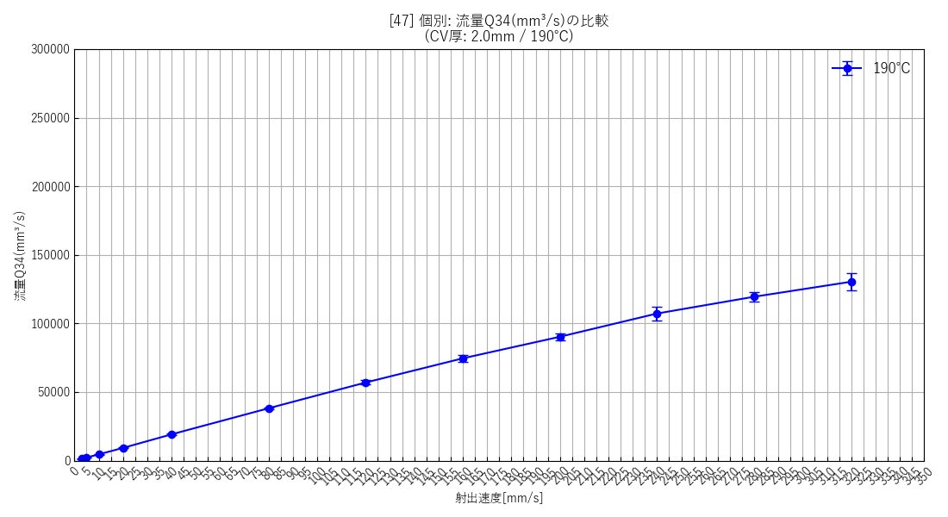 | 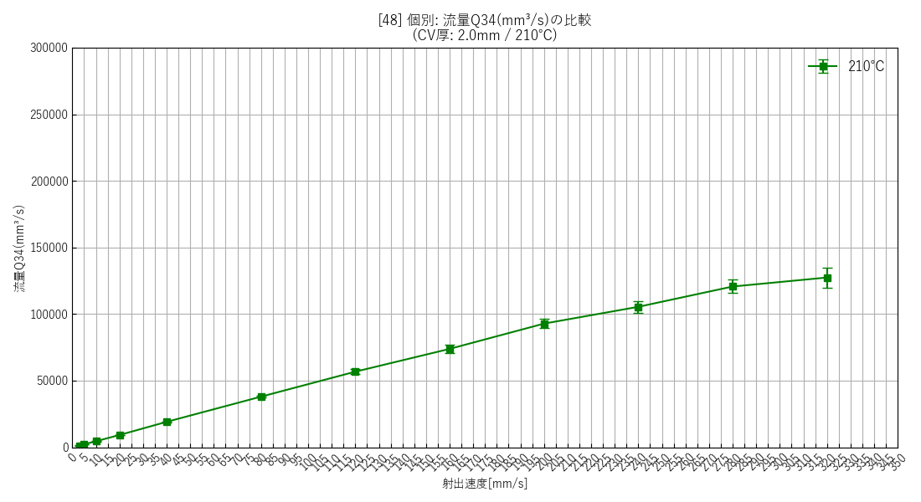 | 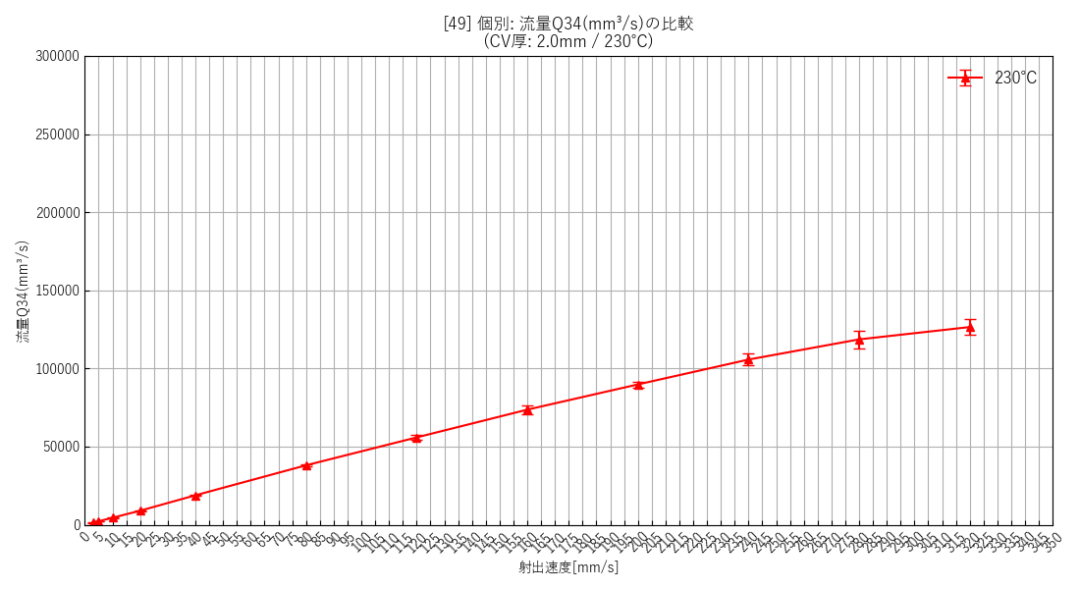 | 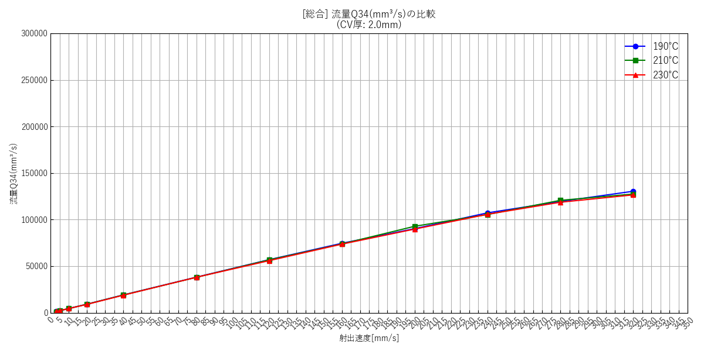

--- 全データ総集編グラフ ---
 | [51] 全データ総合比較(エラーバー無)

射出速度と圧力差の関係

--- キャビティ厚み: 0.5mm ---
 | [52] 190℃ 個別(エラーバー有) | [53] 210℃ 個別(エラーバー有) | [54] 230℃ 個別(エラーバー有) | [55] 総合比較(エラーバー無)
 |  |  |  | 

--- キャビティ厚み: 1.0mm ---
 | [56] 190℃ 個別(エラーバー有) | [57] 210℃ 個別(エラーバー有) | [58] 230℃ 個別(エラーバー有) | [59] 総合比較(エラーバー無)
 |  |  |  | 

--- キャビティ厚み: 1.5mm ---
 | [60] 190℃ 個別(エラーバー有) | [61] 210℃ 個別(エラーバー有) | [62] 230℃ 個別(エラーバー有) | [63] 総合比較(エラーバー無)
 |  |  |  | 

--- キャビティ厚み: 2.0mm ---
 | [64] 190℃ 個別(エラーバー有) | [65] 210℃ 個別(エラーバー有) | [66] 230℃ 個別(エラーバー有) | [67] 総合比較(エラーバー無)
 |  |  |  | 

--- 全データ総集編グラフ ---
 | [68] 全データ総合比較(エラーバー無)

せん断速度と樹脂粘度の関係

--- キャビティ厚み: 0.5mm ---
 | [69] 190℃ 個別(幾何エラーバー有) | [70] 210℃ 個別(幾何エラーバー有) | [71] 230℃ 個別(幾何エラーバー有) | [72] 総合比較(エラーバー無)
 |  |  |  | 

--- キャビティ厚み: 1.0mm ---
 | [73] 190℃ 個別(幾何エラーバー有) | [74] 210℃ 個別(幾何エラーバー有) | [75] 230℃ 個別(幾何エラーバー有) | [76] 総合比較(エラーバー無)
 |  |  |  | 

--- キャビティ厚み: 1.5mm ---
 | [77] 190℃ 個別(幾何エラーバー有) | [78] 210℃ 個別(幾何エラーバー有) | [79] 230℃ 個別(幾何エラーバー有) | [80] 総合比較(エラーバー無)
 |  |  |  | 

--- キャビティ厚み: 2.0mm ---
 | [81] 190℃ 個別(幾何エラーバー有) | [82] 210℃ 個別(幾何エラーバー有) | [83] 230℃ 個別(幾何エラーバー有) | [84] 総合比較(エラーバー無)
 |  |  |  | 

--- 全データ総集編グラフ ---
 | [85] 全データ総合比較(エラーバー無)

